Arkusz1
Raport z przebiegu laboratorium: ASSESS |  |  |  |  |  | Data: |  | 2021-12-06
Imię i nazwisko: | Dawid Królak

Dzień i godzina zajęć: | Środa, 9.45 |  |  |  |  | Grupa: |  | i2.2

1. Spośród rozpatrywanych kryteriów ci wybierz dwa o dziedzinie ciągłej – pierwsze typu ‘zysk’, a drugie typu ‘koszt’ (UWAGA: c1 - ‘zysk’, c2 - ‘koszt’). Podaj/Oblicz dla nich następujące wartości:

c1 max = | 5 | c1 min= | 0
c2 max = | 506 | c2 min= | 13.99
c1' = c1 min + (c1 max-c1 min)/2 = | 2.5 | c1'' = c1 min + (c1 max-c1 min)/4 = | 1.25
c2' = c2 min + (c2 max-c2 min)/2 = | 259.995 | c2 '' = c2 min + (c2 max-c2 min)/4 = | 136.9925

2. Wyznacz funkcje użyteczności cząstkowej dla c1 i c2 wykorzystując dowolnie wybrane spośród czterech dostępnych w programie metod. Naszkicuj przebiegi tych funkcji (u1 i u2) nanosząc współrzędne punktów charakterystycznych (lub przeklej wykresy z programu). Określ nastawienie decydenta (skłonność/neutralność/awersja do ryzyka) – dla każdej z funkcji osobno.
W przypadku kryterium "konstrukcja" decydenta cechuje awersja do ryzyka, w przypadku ceny - skłonność
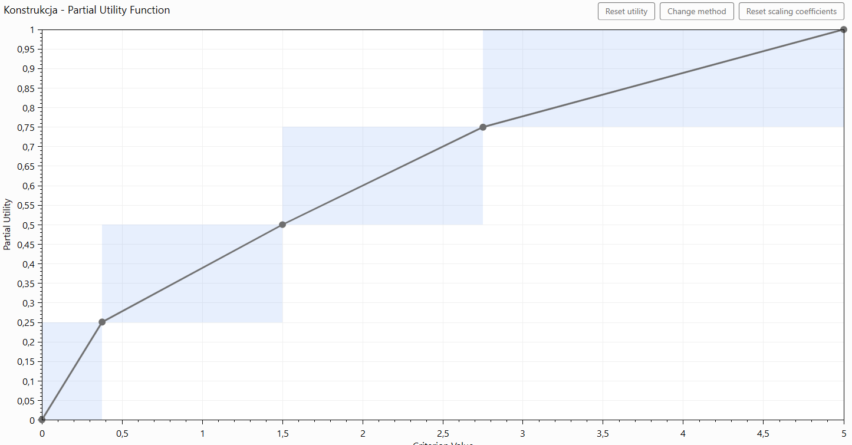
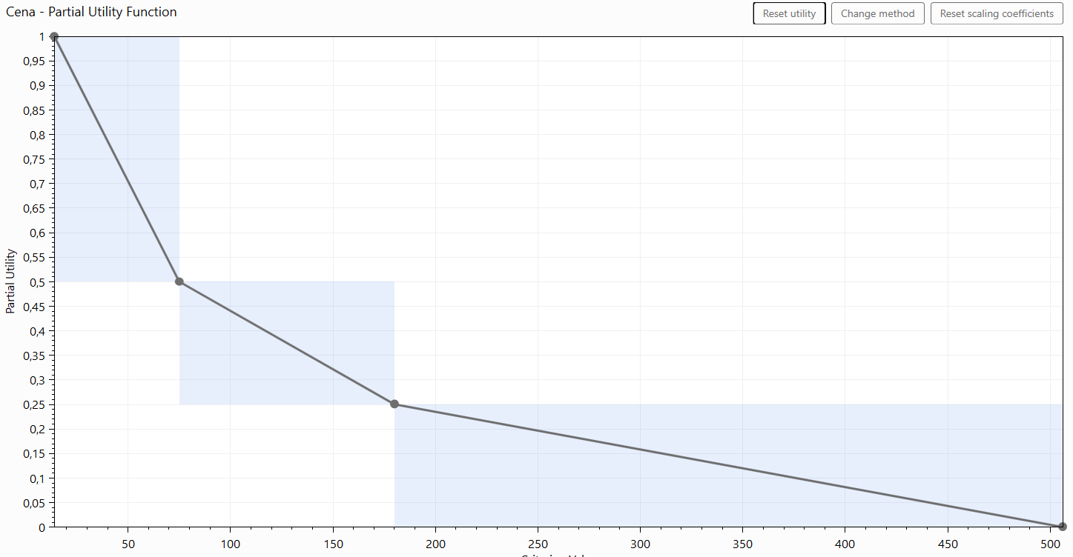

3. Przeprowadź procedurę wyznaczania wag kryteriów k1, k2 i podaj postać ogólną otrzymanej funkcji użyteczności U:
92,44*U(g) + 1 = ( 0,09375 * u1( g1(a) ) + 1 ) * (0,09375 * g2(a) ) + 1 )

4. Jak musiałaby przebiegać procedura wyznaczania funkcji użyteczności metodą ‘równoważnika pewności ze stałym prawdopodobieństwem’ (przyjmij p = 0.5) aby otrzymać punkty charakterystyczne o współrzędnych: |  |  |  |  |  |  |  |  |  | >, =, < *
 |  |  |  | wygrana |  | p |  | przegrana |  | relacja | wartość pewna
a) <c1''; 0,5> |  | iteracja 1 - pytanie 1 | L( | 5 | , | 0.5 | , | 0 | ) | < | 2.5 | OK. | OK. | OK. | OK. | OK.
 |  | iteracja 1 - pytanie 2 | L( | 5 | , | 0.5 | , | 0 | ) | = | 1.25 | OK. | OK. | OK. | OK. | OK.

b) <c2''; 0,5> |  |  |  |  |  |  |  |  |  | >, =, < *
 |  |  |  | wygrana |  | p |  | przegrana |  | relacja | wartość pewna
 |  | iteracja 1 - pytanie 1 | L( | 13.99 | , | 0.5 | , | 506 | ) | > | 259.995 | OK. | OK. | OK. | OK. | OK.
 |  | iteracja 1 - pytanie 2 | L( | 13.99 | , | 0.5 | , | 506 | ) | = | 136.9925 | OK. | OK. | OK. | OK. | OK.

5. Jak musiałaby przebiegać procedura wyznaczania funkcji użyteczności metodą ‘porównywania prawdopodobieństw’ aby otrzymać punkty charakterystyczne o współrzędnych:

a) <c1'; 0,625>, a następnie <c1''; 0,469> |  |  |  |  |  |  |  |  |  | >, =, < *
 |  |  |  | wygrana |  | p |  | przegrana |  | relacja | wartość pewna
 |  | iteracja 1 - pytanie 1 | L( | 5 | , | 0.5 | , | 0 | ) | < | 2.5 | OK. | OK. | OK. | OK. | OK.
 |  | iteracja 1 - pytanie 2 | L( | 5 | , | 0.75 | , | 0 | ) | > | 2.5 | OK. | OK. | OK. | OK. | OK.
 |  | iteracja 1 - pytanie 3 | L( | 5 | , | 0.625 | , | 0 | ) | = | 2.5 | OK. | OK. | OK. | OK. | OK.
 |  | iteracja 2 - pytanie 1 | L( | 5 | , | 0.3125 | , | 0 | ) | < | 1.25 | OK. | OK. | OK. | OK. | OK.
 |  | iteracja 2 - pytanie 2 | L( | 5 | , | 0.46875 | , | 0 | ) | = | 1.25 | OK. | OK. | OK. | OK. | OK.

b) <c2'; 0,125>, a następnie <c2''; 0,453> |  |  |  |  |  |  |  |  |  | >, =, < *
 |  |  |  | wygrana |  | p |  | przegrana |  | relacja | wartość pewna
 |  | iteracja 1 - pytanie 1 | L( | 13.99 | , | 0.5 | , | 506 | ) | > | 259.995 | OK. | OK. | OK. | OK. | OK.
 |  | iteracja 1 - pytanie 2 | L( | 13.99 | , | 0.25 | , | 506 | ) | > | 259.995 | OK. | OK. | OK. | OK. | OK.
 |  | iteracja 1 - pytanie 3 | L( | 13.99 | , | 0.125 | , | 506 | ) | = | 259.995 | OK. | OK. | OK. | OK. | OK.
 |  | iteracja 2 - pytanie 1 | L( | 13.99 | , | 0.5625 | , | 506 | ) | > | 136.9925 | OK. | OK. | OK. | OK. | OK.
 |  | iteracja 2 - pytanie 2 | L( | 13.99 | , | 0.34375 | , | 506 | ) | < | 136.9925 | OK. | OK. | OK. | OK. | OK.
 |  | iteracja 2 - pytanie 3 | L( | 13.99 | , | 0.453125 | , | 506 | ) | = | 136.9925 | OK. | OK. | OK. | OK. | OK.

*) ">", "<" i "=" nie są prawidłowymi symbolami relacji preferencji, przeciwnej preferencji i równoważności, ale w arkuszu posłużmy się nimi dla wygody zapisu

